訓練実施施設
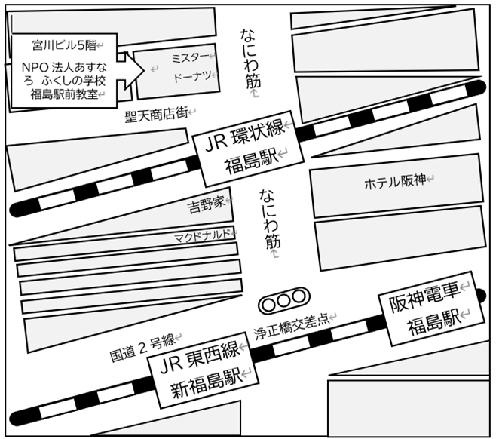
【訓練実施施設名】
 | ＮＰＯ法人あすなろふくしの学校福島駅前教室

【所在地】
 | 〒５５３－０００３
 | 大阪市福島区福島７－６－４ 宮川ビル５階

【電話番号】
 | ０６－６４５１－４４００

【最寄り駅】
 | ＪＲ環状線 福島駅（徒歩１分・距離０．０５ｋｍ）
 | ＪＲ東西線 新福島駅（徒歩４分・距離０．２ｋｍ）
 | 阪神本線 福島駅（徒歩４分・距離０．２ｋm）

【最寄り駅からの地図】

